Table p. 1


 |  |  |  |  |  |  |  |  | не сравниваем

 |  |  |  |  |  |  |  |  | Дата: 12.03.2026
Заказ
Имя объекта: |  | КМД Вентстворки |  |  | Ответственное лицо: |  |  | Administrator

Профили
Эскиз | Кол-во / Единица (Необходимо) |  | Номер | Описание |  | Цвет Внутри/снаружи |  | Цена/м [$] |  | Всего [$]

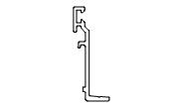 | 204 x 6,5 м (1 149,4) |  | 108064550 | W62.0820 / Профиль доборный |  | RAL7016|30 |  | 0,00 |  | 0,00
 | 77 x 6,5 м (449,0) |  | 108085806 | W62.0607 / Профиль тяги |  | A00-E6 |  | 0,00 |  | 0,00
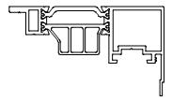 | 10 x 6,5 м (53,9) |  | 109150856 | W72.0218 / Профиль створки |  | A05-E6 |  | 0,00 |  | 0,00
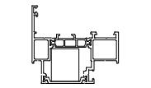 | 204 x 6,5 м (1 243,0) |  | 109199550 | W72.0131 / Профиль рамы |  | RAL7016|30 |  | 0,00 |  | 0,00
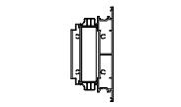 | 102 x 6,5 м (519,9) |  | 109355550 | W72.0226 / Профиль створки |  | RAL7016|30 |  | 0,00 |  | 0,00
 | 204 x 6,8 м (1 132,2) |  | 1112005550 | F50.0105 / Профиль стойки |  | RAL7016|30 |  | 0,00 |  | 0,00
 | 25 x 6,8 м (158,6) |  | 1112059550 | F50.0208 / Профиль ригеля |  | RAL7016|30 |  | 0,00 |  | 0,00
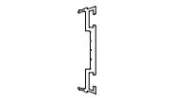 | 204 x 6,8 м (1 269,3) |  | 111251900 | F50.0601F / Профиль прижима |  | 00 |  | 0,00 |  | 0,00
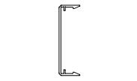 | 204 x 6,8 м (1 132,2) |  | 112027550 | F50.0503 / Профиль крышки |  | RAL7016|30 |  | 0,00 |  | 0,00
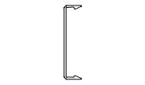 | 22 x 6,8 м (139,6) |  | 112028550 | F50.0504 / Профиль крышки |  | RAL7016|30 |  | 0,00 |  | 0,00
 | 30 x 5,8 м (158,6) |  | 11265100 | F50.0902-01 / Профиль дистанционный |  | - |  | 0,00 |  | 0,00
 | 418 x 5,8 м (2 361,8) |  | 11265200 | F50.0903-01 / Профиль дистанционный |  | - |  | 0,00 |  | 0,00
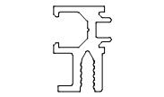 | 25 x 6,8 м (158,6) |  | 112934550 | F50.0735 / Профиль вспомогательный |  | RAL7016|30 |  | 0,00 |  | 0,00
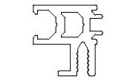 | 204 x 6,8 м (1 070,4) |  | 112935550 | F50.0736 / Профиль вспомогательный |  | RAL7016|30 |  | 0,00 |  | 0,00

 |  |  |  |  |  |  | Страница 1

Эскиз | Кол-во / Единица (Необходимо) |  | Номер | Описание |  | Цвет Внутри/снаружи |  | Цена/м [$] |  | Всего [$]

Сумма: |  |  |  |  |  |  |  |  |  | 0,00

Фурнитура
Эскиз | Кол-во / Единица |  | Номер | Описание |  | Цвет |  | Цена [$] |  | Всего [$]

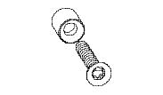 | 306 шт. (306) |  | 13259100 | 2003050 / Комплект втулки стопорной 4,8х19 ISR |  | - |  | 0,00 |  | 0,00
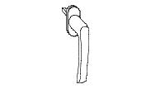 | 306 шт. (306) |  | 13237932 | 262466 / Ручка Roto Line штифт 24 мм |  | RAL9005 |  | 0,00 |  | 0,00
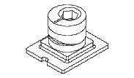 | 918 шт. (918) |  | 13153300 | 334671 / Элемент запорный вставной |  | - |  | 0,00 |  | 0,00
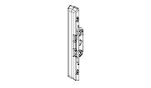 | 306 шт. (306) |  | 13152800 | 378338 / Механизм приемный врезной |  | - |  | 0,00 |  | 0,00
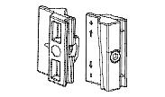 | 918 шт. (918) |  | 13114500 | 4045.00 / Элемент запирания дополнительны |  | - |  | 0,00 |  | 0,00
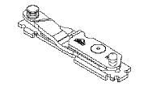 | 297 шт. (297) |  | 13155500 | 624973 / Петля нижняя на раме правая |  | - |  | 0,00 |  | 0,00
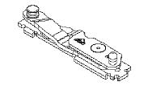 | 9 шт. (9) |  | 13156200 | 624974 / Петля нижняя на раме левая |  | - |  | 0,00 |  | 0,00
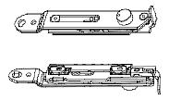 | 297 шт. (297) |  | 13155300 | 627259 / Петля верхняя на раме правая |  | - |  | 0,00 |  | 0,00
 | 9 шт. (9) |  | 13233700 | 627260 / Петля верхняя на раме левая |  | - |  | 0,00 |  | 0,00
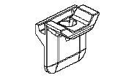 | 918 шт. (918) |  | 13255600 | 728917 / Планка ответная Roto 8 мм |  | - |  | 0,00 |  | 0,00
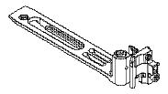 | 297 шт. (297) |  | 13232800 | 739699 / Петля нижняя на створке правая |  | - |  | 0,00 |  | 0,00
 | 9 шт. (9) |  | 13232900 | 739700 / Петля нижняя на створке левая |  | - |  | 0,00 |  | 0,00
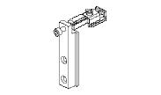 | 306 шт. (306) |  | 13239700 | 828485 / Петля верхняя на створке |  | - |  | 0,00 |  | 0,00
 | 306 шт. (306) |  | 13106900 | OS1 / Ограничитель открывания с ключоР |  | - |  | 0,00 |  | 0,00
Сумма: |  |  |  |  |  |  |  |  |  | 0,00

Аксессуары
Эскиз | Кол-во / Единица (Необходимо) |  | Номер | Описание |  | Цвет |  | Цена [$] |  | Всего [$]

 | 7 шт. (612) |  | 18913400 | 100X62X1 / Подкладка рихтовочная |  | - |  | 0,00 |  | 0,00
 | 7 шт. (612) |  | 18913600 | 100X62X3 / Подкладка рихтовочная |  | - |  | 0,00 |  | 0,00
 | 49 шт. (4 896) |  | 18100600 | 3,9X13-A2ISO14585 / Винт самонарезающий |  | - |  | 0,00 |  | 0,00
 | 49 шт. (4 896) |  | 18115600 | 3,9X16TX / Винт самонарезающий |  | - |  | 0,00 |  | 0,00

 |  |  |  |  |  |  | Страница 2

Эскиз | Кол-во / Единица (Необходимо) |  | Номер | Описание |  | Цвет |  | Цена [$] |  | Всего [$]

 | 68 шт. (6 732) |  | 18102100 | 3,9X19-A2ISO14585 / Винт самонарезающий |  | - |  | 0,00 |  | 0,00
 | 13 шт. (1 224) |  | 18100900 | 3,9X19-A2ISO14586 / Винт самонарезающий |  | - |  | 0,00 |  | 0,00
 | 43 шт. (4 284) |  | 18105200 | 3,9X25-A2ISO14586 / Винт самонарезающий |  | - |  | 0,00 |  | 0,00
 | 13 шт. (1 224) |  | 18102800 | 3,9X32-A2ISO14586 / Винт самонарезающий |  | - |  | 0,00 |  | 0,00
 | 13 шт. (1 224) |  | 18115800 | 3,9X60-A2ISO14586 / Винт самонарезающий |  | - |  | 0,00 |  | 0,00
 | 43 шт. (4 284) |  | 18123100 | 3,9X70-A2ISO14586 / Винт самонарезающий |  | - |  | 0,00 |  | 0,00
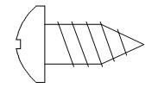 | 68 шт. (6 732) |  | 18101000 | 3,9X9,5-A2ISO14585 / Винт самонарезающий |  | - |  | 0,00 |  | 0,00
 | 43 шт. (4 284) |  | 18119600 | 4,8X80-A2ISO14586 / Винт самонарезающий |  | - |  | 0,00 |  | 0,00
 | 68 шт. (6 732) |  | 18116700 | 5,5X75-A2ISO14585 / Винт самонарезающий |  | - |  | 0,00 |  | 0,00
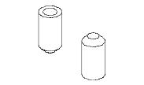 | 49 шт. (4 896) |  | 18112400 | 5X10DIN6325D / Штифт |  | - |  | 0,00 |  | 0,00
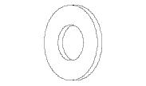 | 68 шт. (6 732) |  | 18116600 | 6-A2ISO7089 / Шайба |  | - |  | 0,00 |  | 0,00
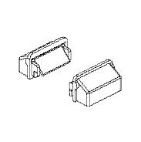 | 4 в упаковке по @ 100 шт. (306) |  | 10827400 | C48.0919M-01K / Комплект заглушки водоотвода |  | RAL9005 |  | 0,00 |  | 0,00
 | 31 в упаковке по @ 0,02 Литр (0,61) |  | 18609600 | COSMO CA-500.200/0,02 / Клей цианокрилатный |  | - |  | 0,00 |  | 0,00
 | 3 Литр (2,2) |  | COSMO CL-300.150/1 | Очиститель поверхности (Keine Lagerware) |  | - |  | 0,00 |  | 0,00
 | 4 в упаковке по @ 0,31 Литр (1,22) |  | 18609500 | COSMO HD-100.411/0,31 / Герметик антикоррозионный |  | - |  | 0,00 |  | 0,00
 | 24 в упаковке по @ 0,31 Литр (7,34) |  | 18609800 | COSMO HD-100.412/0,31 / Герметизатор для резины |  | - |  | 0,00 |  | 0,00
 | 79 в упаковке по @ 0,31 Литр (24,48) |  | 18609100 | COSMO PU-100.130/0,31 / Клей однокомпонентный |  | - |  | 0,00 |  | 0,00
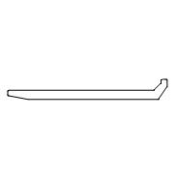 | 13 в упаковке по @ 50 шт. (612) |  | 11236700 | F50.0952-03 / Подкладка опорная |  | 00 |  | 0,00 |  | 0,00
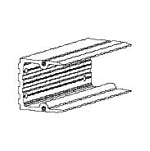 | 21 в упаковке по @ 60 шт. (1 224) |  | 11244300 | F50.9951-06 / Закладная крепления ригеля |  | 00 |  | 0,00 |  | 0,00

 |  |  |  |  |  |  | Страница 3

Эскиз | Кол-во / Единица (Необходимо) |  | Номер | Описание |  | Цвет |  | Цена [$] |  | Всего [$]

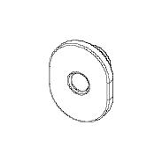 | 14 в упаковке по @ 500 шт. (6 732) |  | 15101000 | FRK151-01 / Втулка уплотнительная |  | - |  | 0,00 |  | 0,00
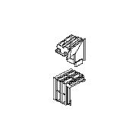 | 26 в упаковке по @ 48 шт. (1 224) |  | 10915800 | FRK182 / Уголок резиновый |  | - |  | 0,00 |  | 0,00
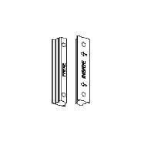 | 25 в упаковке по @ 50 шт. (1 224) |  | 11216400 | FRK42 / Подкладка уплотнительная |  | - |  | 0,00 |  | 0,00
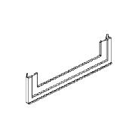 | 62 в упаковке по @ 10 шт. (612) |  | 12953100 | FRK98-180 / Манжета |  | - |  | 0,00 |  | 0,00
 | 22 в упаковке по @ 60 м (1 302,95) |  | 14001900 | LB45X0,8R / Лента бутиловая |  | - |  | 0,00 |  | 0,00
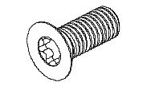 | 7 шт. (612) |  | 18927000 | M5X30-A2ISO14581 / Винт |  | - |  | 0,00 |  | 0,00
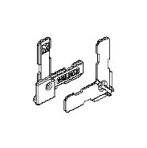 | 25 в упаковке по @ 50 шт. (1 224) |  | 10816900 | W62.0912 / Уголок |  | - |  | 0,00 |  | 0,00
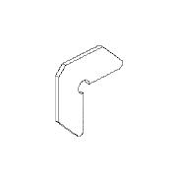 | 7 в упаковке по @ 200 шт. (1 224) |  | 10813600 | W62.0957 / Закладная угловая |  | 00 |  | 0,00 |  | 0,00
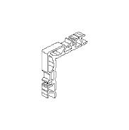 | 25 в упаковке по @ 49 шт. (1 224) |  | 10826800 | W62.0969-01 / Закладная угловая |  | 00 |  | 0,00 |  | 0,00
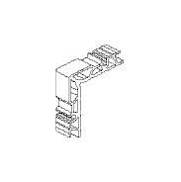 | 44 в упаковке по @ 28 шт. (1 224) |  | 10826900 | W62.0969-02 / Закладная угловая |  | 00 |  | 0,00 |  | 0,00
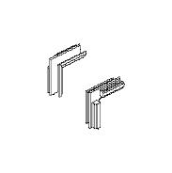 | 13 в упаковке по @ 100 шт. (1 224) |  | 10830200 | W62.0977 / Уголок резиновый |  | - |  | 0,00 |  | 0,00
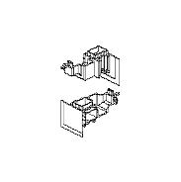 | 26 в упаковке по @ 48 шт. (1 224) |  | 10913900 | W72.0919 / Уголок |  | - |  | 0,00 |  | 0,00
Сумма: |  |  |  |  |  |  |  |  |  | 0,00

 |  |  |  |  |  |  | Страница 4

Уплотнители
Эскиз | Кол-во / Единица (Необходимо) |  | Номер | Описание |  | Цвет |  | Цена [$] |  | Всего [$]

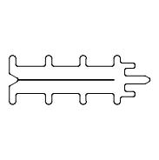 | 665 в упаковке по @ 2 м (1 329,43) |  | 11211700 | F50.0914 / Уплотнитель фальца |  | - |  | 0,00 |  | 0,00
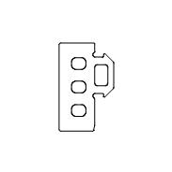 | 11 в упаковке по @ 125 м (1 280,26) |  | 11316800 | FRK129 / Уплотнитель резиновый |  | - |  | 0,00 |  | 0,00
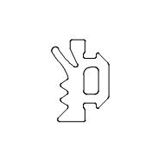 | 5 в упаковке по @ 300 м (1 266,39) |  | 11215100 | FRK14 / Уплотнитель резиновый |  | - |  | 0,00 |  | 0,00
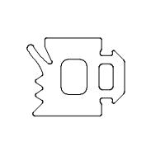 | 9 в упаковке по @ 150 м (1 297,91) |  | 11215400 | FRK17 / Уплотнитель резиновый |  | - |  | 0,00 |  | 0,00
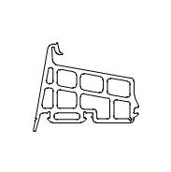 | 12 в упаковке по @ 100 м (1 177,51) |  | 10915700 | FRK174 / Уплотнитель резиновый |  | - |  | 0,00 |  | 0,00
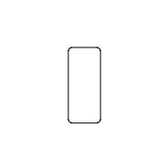 | 1 в упаковке по @ 420 м (326,53) |  | 11240200 | FRK199 / Уплотнитель резиновый |  | - |  | 0,00 |  | 0,00
 | 6 в упаковке по @ 420 м (2 237,15) |  | 11240300 | FRK200 / Уплотнитель резиновый |  | - |  | 0,00 |  | 0,00
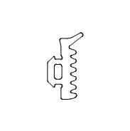 | 12 в упаковке по @ 225 м (2 684,07) |  | 11216100 | FRK24 / Уплотнитель резиновый |  | - |  | 0,00 |  | 0,00
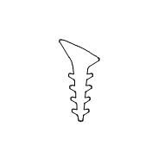 | 4 в упаковке по @ 400 м (1 280,26) |  | 10415500 | FRK38 / Уплотнитель резиновый |  | - |  | 0,00 |  | 0,00
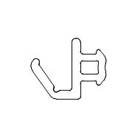 | 4 в упаковке по @ 575 м (2 254,17) |  | 10821000 | FRK98 / Уплотнитель резиновый |  | - |  | 0,00 |  | 0,00
Сумма: |  |  |  |  |  |  |  |  |  | 0,00

 |  |  |  | Всего: |  |  |  |  |  | 0,00

 |  |  |  |  |  |  | Страница 5

